Estadísticas
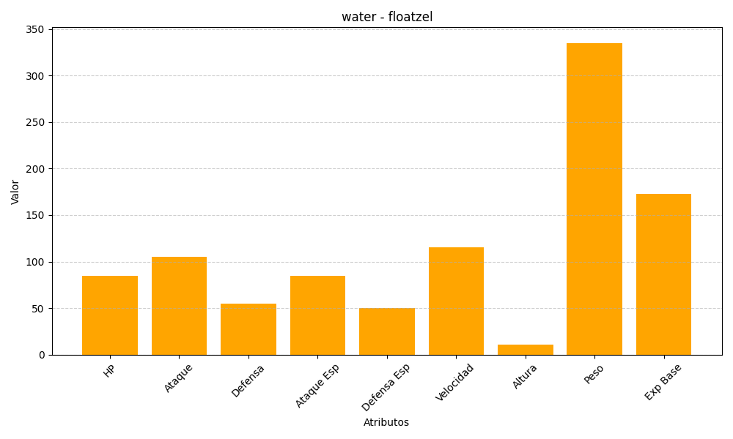
ID | Nombre | Tipo | HP | Ataque | Defensa | Ataque Especial | Defensa Especial | Velocidad | Altura | Peso | Experiencia Base
419 | floatzel | water | 85 | 105 | 55 | 85 | 50 | 115 | 11 | 335 | 173

